算出シート
変換後契約が定期保険・無ＣＶ定期保険の場合
変換前契約の残存保険期間≦変換後契約の残存保険期間
※変換前後契約が100歳定期の場合、比較判定対象外です
残存保険期間の確認 ※数式が組み込まれているので、 ファイルの計算方法は自動にしてください。

 | 新契約保険期間（歳満了または年満了） を選択してください。 | （入力方法）[左側]数値／[右側]ドロップダウン選択

 | 被保険者生年月日を入力してください。 | （入力例）1974/8/7

 | 新契約の契約日を西暦入力してください。 | （入力例）2021/11/4 | 判定結果

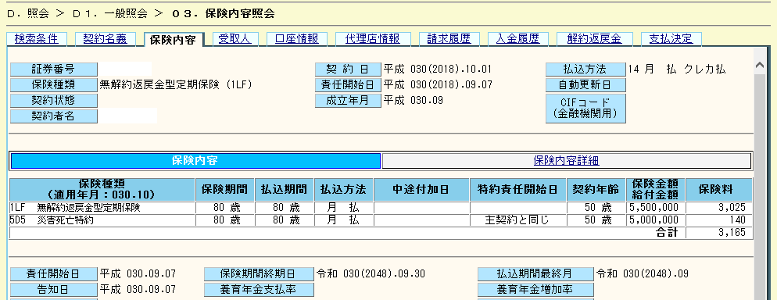
 | 既契約の保険期間満了日を入力してください。 | （入力例）2048/9/30 | 新契約の契約応当日
 | ※保険期間満了日は、「ひまわりオンライン」の保険期間終期日で確認できます。

変換前契約の保険期間満了日は「保険内容」画面の「保険期間終期日」で確認します。
 |  |  | 新契約の保険期間終期日

 |  |  | 変換取扱可否

 | ※主契約が終身保険などで定期保険特約から変換の場合、「新契約保険期間」「新契約の契約日」を入力（歳満了の場合、「被保険者生年月日」も入力）すると、既契約の保険期間終期日がわかります。その終期日を「既契約の保険期間満了日」に入力して、「新契約保険期間」「新契約の契約日」を入力（歳満了の場合、「被保険者生年月日」も入力）すると取扱い判定ができます。

